FORMATO GQ-016
PROPUESTA DE MEJORA | PROPUESTA DE MEJORA O INNOVACIÓN |  |  |  | REGISTRO
 |  |  |  |  | COPIA CONTROLADA
 |  |  |  |  | COD GQ-016-R | VERSION 0,5
 |  |  |  |  | FECHA 18-mar-21 | PAGINA 1 DE 1

Nombre de la propuesta: | Estrategias Ofimaticas
Nombre de la persona o equipo que genera la PM: | Daissy Núñez Castillo

SITUACIÓN INICIAL |  |  | SITUACIÓN FINAL
Alto flujo de correos en la bandeja de entrada de los coordinadores de los cuales no se tenia control de la relevancia de la información. |  |  | Estretegías para organizar y clasificar la relevancia y prioridad de los mensajes de correo electronico

FOTO O DIBUJO INICIAL |  |  | FOTO O DIBUJO FINAL
 |  |  | 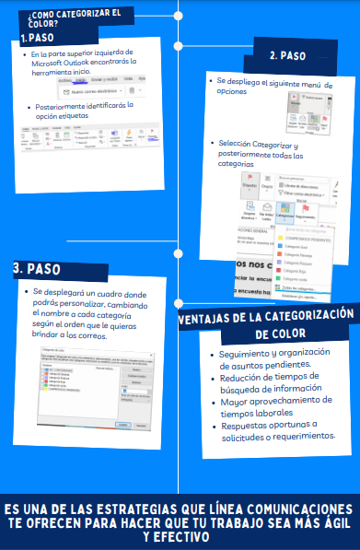

Objetivo: | Clasificar a los mensajes de correo electrónico y aumentar el seguimiento a los escalamientos realizados por el cliente.
Alcance: | Cubrir el 100 % del control de correos electronicos manejado por personal operativo y documental del proyecto WON
Requerimientos: | Designar clasificación de categorias

Elaborado por: Coordinadora Sistemas Integrados de Gestión Natalia Lopez Marin |  | Revisado por: Dirección de I+D Marlon Alberto Henandez Arboleda |  | Aprobado por: Director de procesos Walter Jimenez

